상품제안서
수첩형 메모잇 형광필름지 중형(주문제작형) | 상품코드: F05636

 |  |  |  |  |  |  | 02-412-0044 | www.easy1.co.kr
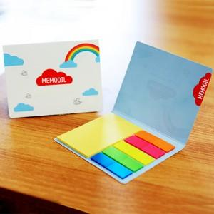

【상세/제작정보】 | 편하게 사용할 수 있는 내지와 형형색색의 5가지 형광필름지를 한번에

【인쇄/포장옵션】 | 풀칼라 / OPP(비닐)

【공급단가】 | 수량 | 1,000~ | 2,000~ | 3,000~ | 5,000~ | 10,000~
*VAT별도 | 단가 | 550원 | 550원 | 530원 | 510원 | 490원

【상품 URL】 | https://easy1.co.kr:443/src/goods_detail.php?gdno=5636

